BM 202-02
 NUOCNGOCTUAN www.nuocngoctuan.com BM202-03/ Rev 05; 01/08/2024
BIÊN BẢN NGHIỆM THU - BÀN GIAO CỤM ĐỒNG HỒ

Ngày tháng: |  | 2025-03-03
Mã KH: |  | 012-04399
Đại diện khách hàng: |  | Công Ty TNHH Hana E&C
Địa chỉ : |  | Tầng 4, Tháp C, Tòa Nhà Golden Palace, Đường Mễ Trì, Phường Mễ Trì,Quận Nam Từ Liêm, Thành Phố Hà Nội
Mã số thuế: |  | 0106163621
Đại diện: |  | HAN CHI OK
Mobile: |  | 0983 381 916
Nội dung: |  | Biên bản căn cứ theo dự toán khách hàng đã chấp thuận
Đơn vị cấp nước: |  | CÔNG TY TNHH NƯỚC SẠCH NGỌC TUẤN - NAGAOKA
Ông (bà): |  | Lê Đình Huỳnh |  | Chức vụ: | Thi công lắp đặt
Mobile: |  | 0865 497 606 |  | Hotline: | 0961 284 020 - 1900 9206
Loại lắp đặt: |  | Lắp đặt mới: Nâng cụm đồng hồ: Di chuyển: Lắp mới KID lần …:
CÙNG NHAU NGHIỆM THU CÔNG VIỆC LẮP ĐẶT NHƯ SAU
1. Thông tin đồng hồ đo nước đã lắp đặt:
Loại đồng hồ: |  | ……………………………………………… | Mã số đồng hồ: |  | ………………………………………
Chỉ số đồng hồ: |  | Thời điểm bàn giao: ……………...…m3 | Kẹp chì đồng hồ: |  | Còn nguyên
Thông tin lắp đặt: |  | Đánh dấu vào ô trống đồng hồ lắp đặt tại vị trí nào, đường và loại ống dịch vụ cấp 2
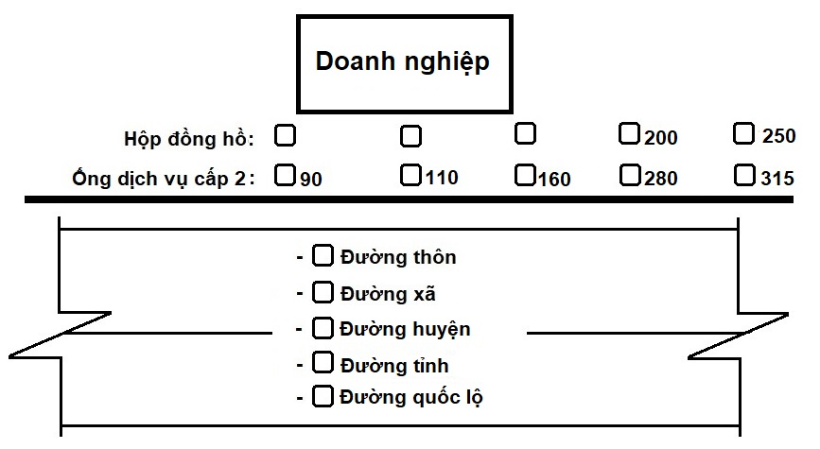
2. Khối lượng vật tư thi công:
TT | Mã hàng | Tên loại hàng | Đơn vị | Số lượng | Giá bán | Thành tiền
01 | 201T04000002 | Đồng Hồ Cơ D80 - Malaysia - Class 2 | Pcs | 1 | 45,000,000 | 45,000,000
02 | 201NT3000575 | Măng Sông Thu HDPE 110x90 | Pcs | 1 | 380,000 | 380,000
03 | 201NT3000535 | Ống Nhựa HDPE D90 - PN10 | Mét | 12 | 220,000 | 2,640,000
04 | 201NT4000177 | Van Cổng Ty Chìm 80 | Pcs | 1 | 5,000,000 | 5,000,000
05 | 201NT1000043 | Van 1 Chiều Lá Lật 80 AUT | Pcs | 1 | 5,100,000 | 5,100,000
06 | 201NT1000058 | Măng Sông 1 Đầu Bích HDPE 90x3 | Pcs | 2 | 1,200,000 | 2,400,000
07 | 201NT3000160 | Cút Ren HDPE 90 | Pcs | 1 | 95,000 | 95,000
08 | 201NT4000105 | Gioăng Cao Su D80 | Pcs | 5 | 35,000 | 175,000
09 | 201NT4000262 | Bu Lông M16x80 | Bộ | 36 | 45,000 | 1,620,000
10 | 201T13000018 | Y Lọc Cặn D80 | Pcs | 1 | 5,100,000 | 5,100,000
11 | 201SC000033 | Công Lắp Đặt Ống D50,90 | Mét | 12 | 300,000 | 3,600,000
12 | 201SC000097 | Công Khảo Sát, Thiết Kế Bản Vẽ | Lần | 1 | 1,000,000 | 1,000,000
13 | 201SC000003 | Công Đào Đất Cấp 2 | Hố | 1 | 3,500,000 | 3,500,000
14 | 201SC000005 | Công Xây Hố Đồng Hồ | Hố | 1 | 3,000,000 | 3,000,000
15 | 201SC000006 | Tấm Đan Bê Tông | Hố | 1 | 4,500,000 | 4,500,000
16 | 201SC000007 | Láng Đáy Hồ Vữa | Hố | 1 | 500,000 | 500,000
17 | 201SC000010 | Công Lắp Đặt Đồng Hồ D80 | Lần | 1 | 6,400,000 | 6,400,000
Tổng cộng: |  |  |  |  |  | 90,010,000
3. Khách hàng nghiệm thu lắp đặt cụm đồng hồ doanh nghiệp:
a. Đã hoàn thành và đảm bảo kỹ thuật: ……………..………………………………………………………….…………….
b. Ý kiến khác của Khách hàng: ……………………..………………..………………………………………………………….……..
4. Kết luận:
a. Đồng ý nghiệm thu cụm đồng hồ, các bên thống nhất bàn giao cụm đồng hồ cho doanh nghiệp quản lý và sử dụng.
b. Khách hàng có trách nhiệm quản lý cụm đồng hồ và thực hiện nghiêm chỉnh theo các điều khoản của Hợp đồng.
a. Biên bản được lập thành 02 bản mỗi bên giữ 01 bản làm cơ sở để cùng thực hiện./.

ĐẠI DIỆN KHÁCH HÀNG SỬ DỤNG NƯỚC SẠCH |  |  | CÔNG TY TNHH NƯỚC SẠCH NGỌC TUẤN - NAGAOKA

BP Kho, tài sản, vật tư |  |  | BP Thi công

